咨询师端数据可视化展示
功能类型 | 功能名称 | 功能描述 | 实现方案 | 举例
客户分析 | 客户反馈统计 | 统计用户评分、占比 | 横向条形图
 | 客户类型分析 | 分析用户类型及关系 | 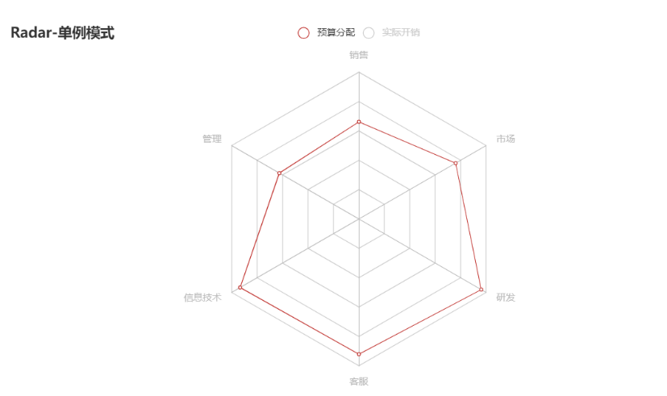 雷达图/饼图 |  | 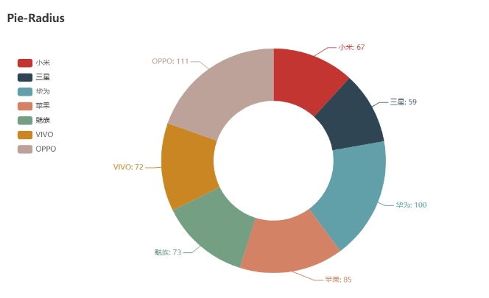
业务分析 （单位：0.5h） | 咨询量分布图 | 直观展示咨询量分布 ※附加峰值报告 | 日历图，色彩深度表示咨询量，鼠标悬停显示具体数据
 | 咨询量预测 | 展示预测趋势和数值 | 柱状图+折线图 | 